跨境理财通-北向通
序号 | 埋点验证 | 生产环境 埋点验证（ios） | 埋点中文名称 | act_name | 截图 | 描述 | key | value | key | value | key | value | key | value | key | value | key | value | key | value |  |  | key | value | key | value | key | value | key | value
1 |  |  | 跨境理财通-北向通-登录-展现 | kjlct_bxt_dl | 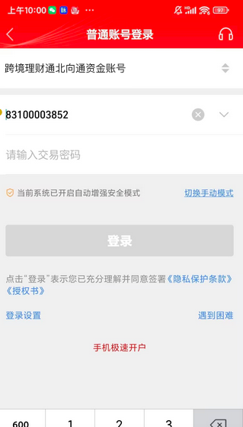 | 登录页面展现时触发 | appkey | aa347fba81312f23 | record_cluster | xet_HMA | xwhat | pageview | title | 普通账号登录 |  |  |  |  |  |  |  |  |  |  |  |  | function_module | 综合 | function | 北向通投资账户登录
2 |  |  | 跨境理财通-未开通北向通-立即开户 | kjlct_wktbxt_ljkh | 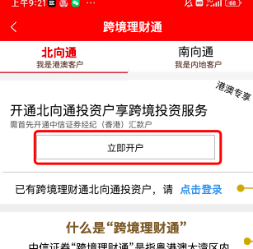 | 点击“立即开户”时触发 | appkey | aa347fba81312f23 | record_cluster | xet_HMA | xwhat | register_login | title | 跨境理财通 | account_type | 北向通投资账户开户 | type | 开户 |  |  |  |  |  |  |  |  | function_module | 跨境理财通 | function | 跨境理财通首页
3 |  |  | 跨境理财通-未开通北向通-点击登录 | kjlct_wktbxt_djdl | 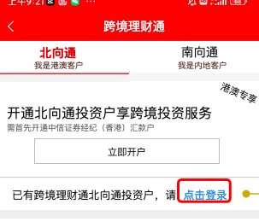 | 点击“点击登录”时触发 | appkey | aa347fba81312f23 | record_cluster | xet_HMA | xwhat | register_login | title | 跨境理财通 | account_type | 北向通投资账户登录 | type | 登录 |  |  |  |  |  |  |  |  | function_module | 跨境理财通 | function | 跨境理财通首页
4 |  |  | 跨境理财通-北向通-展现 | kjlct_bxt_zx |  | 跨境理财通-北向通页面展现时触发 | appkey | aa347fba81312f23 | record_cluster | xet_HMA | xwhat | pageview | title | 跨境理财通 |  |  |  |  |  |  |  |  |  |  |  |  | function_module | 跨境理财通 | function | 跨境理财通首页
5 |  |  | 跨境理财通-北向通-金刚位 | kjlct_bxt_jgw | 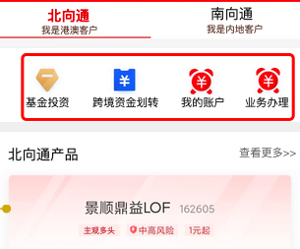 | 点击顶部金刚位时触发 | appkey | aa347fba81312f23 | record_cluster | xet_HMA | xwhat | resource_click | title | 跨境理财通 | resource_name | 【基金投资、跨境资金划转、我的账户、业务办理】 | resource_type | 金刚位 | resource_location | 顶部 |  |  |  |  |  |  | function_module | 跨境理财通 | function | 跨境理财通首页金刚位
6 |  |  | 跨境理财通-北向通产品-物料点击 | kjlct_bxtcp_wldj | 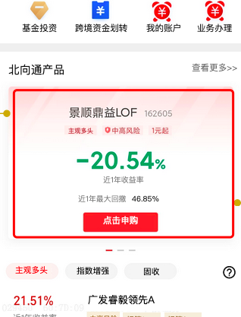 | 点击北向通产品模块中的物料时触发 | appkey | aa347fba81312f23 | record_cluster | xet_HMA | xwhat | resource_click | title | 跨境理财通 | resource_name | 【对应产品名称，如：景顺鼎益LOF等】 | resource_module | 北向通产品 | product_code | 【对应产品code】 |  |  | resource_rank | 【1、2、3 等】 |  |  | function_module | 跨境理财通 | function | 跨境理财通首页北向通产品
7 |  |  | 跨境理财通-北向通-tab点击 | kjlct_bxtcp_tabdj | 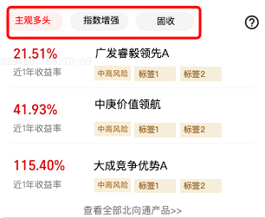 | 点击tab时触发 | appkey | aa347fba81312f23 | record_cluster | xet_HMA | xwhat | tab_click | title | 跨境理财通 | btn_name | 【对应按钮名称，如：主观多头、指数增强 等】 | resource_module | 北向通产品 |  |  |  |  |  |  |  |  | function_module | 跨境理财通 | function | 跨境理财通首页北向通产品
8 |  |  | 跨境理财通-北向通-tab-物料点击 | kjlct_bxtcp_tab_wldj | 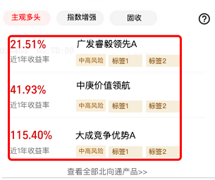 | 点击tab物料时触发 | appkey | aa347fba81312f23 | record_cluster | xet_HMA | xwhat | resource_click | title | 跨境理财通 | resource_name | 【对应产品名称，如：广发睿毅领先A 等】 | resource_module | 北向通产品 | resource_module_sub | 【对应二级目录，如：主观多头、指数增强 等】 |  |  | product_code | 【对应产品code】 |  |  | function_module | 跨境理财通 | function | 跨境理财通首页北向通产品
9 |  |  | 跨境理财通-北向通-tab-查看全部北向通产品 | kjlct_bxtcp_tab_ckqbbxtcp | 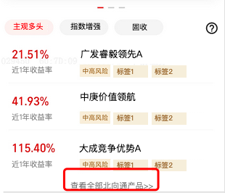 | 点击“查看全部北向通产品”时触发 | appkey | aa347fba81312f23 | record_cluster | xet_HMA | xwhat | btn_click | title | 跨境理财通 | btn_name | 查看全部北向通产品 | btn_module | 北向通产品 |  |  |  |  |  |  |  |  | function_module | 跨境理财通 | function | 跨境理财通首页北向通产品
10 |  |  | 跨境理财通-北向通-查看更多 | kjlct_bxtcp_ckgd | 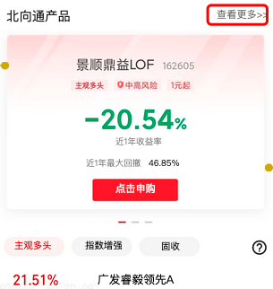 | 点击“查看更多”时触发 | appkey | aa347fba81312f23 | record_cluster | xet_HMA | xwhat | btn_click | title | 跨境理财通 | btn_name | 查看更多 | btn_module | 北向通产品 |  |  |  |  |  |  |  |  | function_module | 跨境理财通 | function | 跨境理财通首页北向通产品
11 |  |  | 跨境理财通-风险揭示书-确认 | kjlct_fxjss_qr | 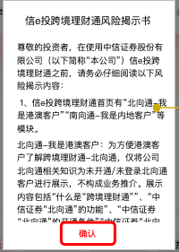 | 跨境理财通页面风险揭示书弹窗点击确认时触发 | appkey | aa347fba81312f23 | record_cluster | xet_HMA | xwhat | confirm | title | 跨境理财通 | product_name | 跨境理财通风险揭示书确认 |  |  |  |  |  |  |  |  |  |  | function_module | 跨境理财通 | function | 跨境理财通首页
12 |  |  | 北向通投资户开户-展现 | bxttzhkh_zx | 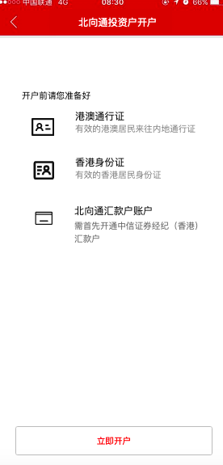 | 北向通投资户开户页面展现时触发 | appkey | aa347fba81312f23 | record_cluster | xet_HMA | xwhat | pageview | title | 北向通投资户开户 |  |  |  |  |  |  |  |  |  |  |  |  | function_module | 综合 | function | 北向通投资账户开户
13 |  |  | 北向通投资户开户-立即开户 | kjlct_kh | 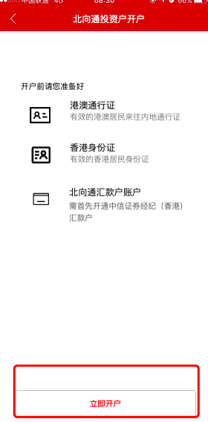 | 点击“立即开户”时触发 | appkey | aa347fba81312f23 | record_cluster | xet_HMA | xwhat | btn_click | title | 跨境理财通 | btn_name | 立即开户 |  |  |  |  |  |  |  |  |  |  | function_module | 综合 | function | 北向通投资账户开户
14 |  |  | 跨境理财通-北向通投资基金-展现 | kjlct_bxttzjj_zx | 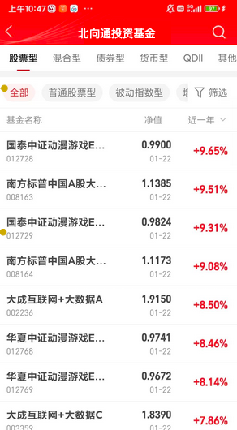 | 跨境理财通-北向通投资基金页面展现时触发 | appkey | aa347fba81312f23 | record_cluster | xet_HMA | xwhat | pageview | title | 北向通投资基金 |  |  |  |  |  |  |  |  |  |  |  |  | function_module | 跨境理财通 | function | 北向通投资基金
15 |  |  | 北向通投资基金-第一行tab点击 | bxttzjj_dyhtabdj |  | 点击第一行tab时触发 | appkey | aa347fba81312f23 | record_cluster | xet_HMA | xwhat | tab_click | title | 北向通投资基金 | btn_name | 【对应按钮名称，如：股票型、混合型 等】 |  |  |  |  |  |  |  |  |  |  | function_module | 跨境理财通 | function | 北向通投资基金
16 |  |  | 北向通投资基金-第二行tab点击 | bxttzjj_dehtabdj | 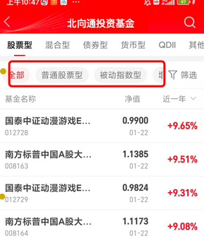 | 点击第二行tab时触发 | appkey | aa347fba81312f23 | record_cluster | xet_HMA | xwhat | tab_click | title | 北向通投资基金 | btn_name | 【对应按钮名称，如：全部、普通股票型 等】 |  |  |  |  |  |  |  |  |  |  | function_module | 跨境理财通 | function | 北向通投资基金
17 |  |  | 北向通投资基金-近几年点击 | bxttzjj_jjndj | 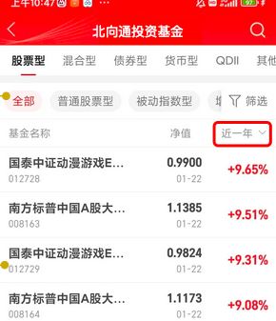 | 点击近一年等时触发 | appkey | aa347fba81312f24 | record_cluster | xet_HMA | xwhat | tab_click | title | 北向通投资基金 | btn_name | 【对应按钮名称，如：近一年 等】 |  |  |  |  |  |  |  |  |  |  | function_module | 跨境理财通 | function | 北向通投资基金
18 |  |  | 北向通投资基金tab-物料点击 | bxttzjtabj_wldj | 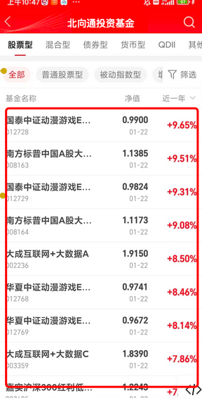 | 点击tab物料时触发 | appkey | aa347fba81312f23 | record_cluster | xet_HMA | xwhat | resource_click | title | 北向通投资基金 | resource_name | 【对应产品名称，如：国泰中证动漫游戏 等】 |  |  |  |  |  |  | product_code | 【对应产品code】 |  |  | function_module | 跨境理财通 | function | 北向通投资基金
19 |  |  | 跨境理财通北向通搜索_搜索按钮点击 | kjlctbxtss_ssdj | 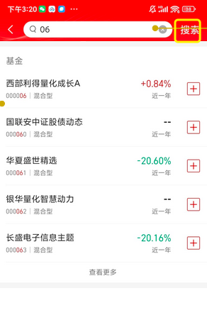 | 点击跨境理财通搜索页面搜索按钮时触发 | appkey | aa347fba81312f23 | record_cluster | xet_HMA | xwhat | search | title | 搜索 | search_keyword | 【对应搜索词】 | p_type | 搜索按钮 |  |  |  |  |  |  |  |  | function_module | 跨境理财通搜索 | function | 搜索
20 |  |  | 跨境理财通北向通搜索_索引页 | kjlctbxtss_syy | 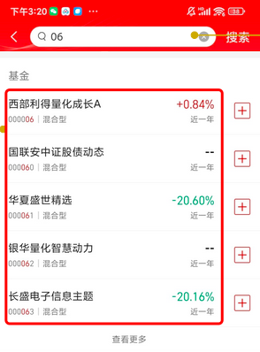 | 点击搜索索引页基金时触发 | appkey | aa347fba81312f23 | record_cluster | xet_HMA | xwhat | resource_click | title | 搜索索引页面 | resource_name | 【对应产品名称，如：西部利得量化成长 等】 |  |  |  |  | product_code | 【对应产品code】 | product_market_code | 【对应产品的市场code】 |  |  | function_module | 跨境理财通搜索 | function | 搜索
21 |  |  | 跨境理财通北向通搜索_索引页_加自选 | kjlctbxtss_syy_jzx | 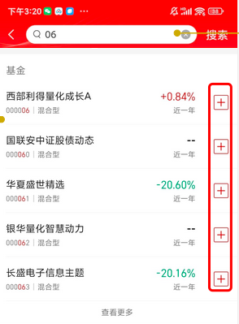 | 点击搜索索引页基金添加自选时触发 | appkey | aa347fba81312f23 | record_cluster | xet_HMA | xwhat | selfselect_edit | title | 搜索索引页面 | p_type | 加自选 |  |  |  |  | product_code | 【对应产品code】 | product_market_code | 【对应产品的市场code】 |  |  | function_module | 跨境理财通搜索 | function | 搜索
22 |  |  | 跨境理财通北向通搜索_索引页_查看更多 | kjlctbxtss_syy_ckgd | 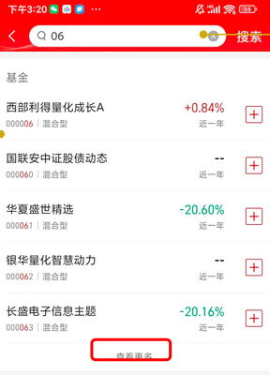 | 点击搜索索引页查看更多时触发 | appkey | aa347fba81312f23 | record_cluster | xet_HMA | xwhat | btn_click | title | 搜索索引页面 | btn_name | 查看更多 |  |  |  |  |  |  |  |  |  |  | function_module | 跨境理财通搜索 | function | 搜索
23 |  |  | 跨境理财通-北向通-我的账户-展现 | kjlct_bxt_wdzh_zx | 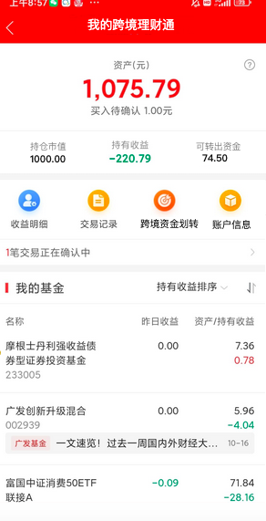 | “我的跨境理财通”页面展现时触发 | appkey | aa347fba81312f23 | record_cluster | xet_HMA | xwhat | pageview | title | 我的跨境理财通 |  |  |  |  |  |  |  |  |  |  |  |  | function_module | 跨境理财通 | function | 我的跨境理财通
24 |  |  | 跨境理财通-北向通-我的账户-金刚位 | kjlct_bxt_wdzh_jgw | 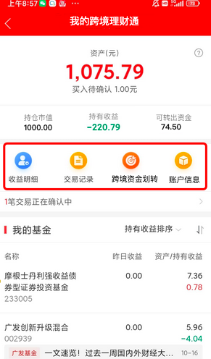 | 点击相应金刚位时触发 | appkey | aa347fba81312f23 | record_cluster | xet_HMA | xwhat | resource_click | title | 我的跨境理财通 | resource_name | 【对应运营位名称，如： 收益明细、交易记录、跨境资金划转、账户信息】 | resource_type | 金刚位 |  |  |  |  |  |  |  |  | function_module | 跨境理财通 | function | 我的跨境理财通
25 |  |  | 跨境理财通-北向通-我的账户-交易确认 | kjlct_bxt_wdzh_jyqr | 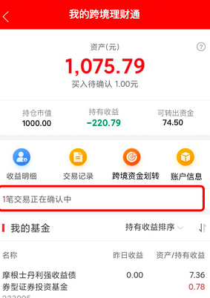 | 点击x笔交易正在确认中时触发 | appkey | aa347fba81312f23 | record_cluster | xet_HMA | xwhat | resource_click | title | 我的跨境理财通 |  |  |  |  |  |  |  |  |  |  |  |  | function_module | 跨境理财通 | function | 我的跨境理财通
26 |  |  | 跨境理财通-北向通-我的账户-我的基金_排序类别 | kjlct_bxt_wdzh_wdjj_pxlb | 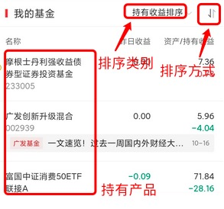 | 点击切换不同排序类别时触发 | appkey | aa347fba81312f23 | record_cluster | xet_HMA | xwhat | btn_click | title | 我的跨境理财通 | btn_name | 【对应类型名称，如：持有收益排序、资产排序、昨日收益排序、更新时间排序】 |  |  |  |  |  |  |  |  |  |  | function_module | 跨境理财通 | function | 我的跨境理财通
27 |  |  | 跨境理财通-北向通-我的账户-我的基金_排序方式 | kjlct_bxt_wdzh_wdjj_pxfs |  | 点击切换不同排序方式时触发 | appkey | aa347fba81312f23 | record_cluster | xet_HMA | xwhat | btn_click | title | 我的跨境理财通 | p_type | 从低到高 |  |  |  |  |  |  |  |  |  |  | function_module | 跨境理财通 | function | 我的跨境理财通
28 |  |  | 跨境理财通-北向通-我的账户-我的基金-基金点击 | kjlct_bxt_wdzh_wdjj_jjdj |  | 点击我的基金下的基金时触发 | appkey | aa347fba81312f23 | record_cluster | xet_HMA | xwhat | resource_click | title | 我的跨境理财通 | resource_name | 我的基金点击 | resource_module | 我的基金 | product_code | 【对应产品code】 | product_market_code | 【对应产品的市场code】 |  |  |  |  | function_module | 跨境理财通 | function | 我的跨境理财通
29 |  |  | 跨境理财通-北向通-我的账户-账户信息-展现 | kjlct_bxt_wdzh_zhxx_zx | 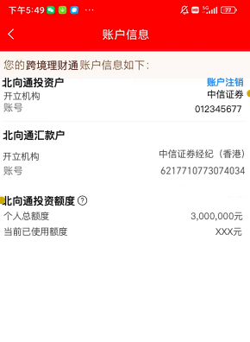 | “账户信息”页面展现时触发 | appkey | aa347fba81312f23 | record_cluster | xet_HMA | xwhat | pageview | title | 账户信息 |  |  |  |  |  |  |  |  |  |  |  |  | function_module | 跨境理财通 | function | 账户信息
30 |  |  | 跨境理财通-北向通-我的账户-账户信息-账户注销 | kjlct_bxt_wdzh_zhxx_zhzx | 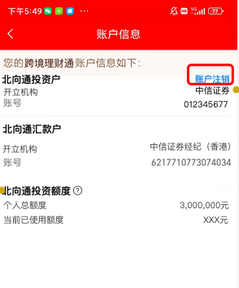 | 点击账户注销时触发 | appkey | aa347fba81312f23 | record_cluster | xet_HMA | xwhat | btn_click | title | 账户信息页面 | btn_name | 账户注销 |  |  |  |  |  |  |  |  |  |  | function_module | 跨境理财通 | function | 账户信息
31 |  |  | 跨境理财通-北向通-转账-展现 | kjlct_bxt_zz_zx | 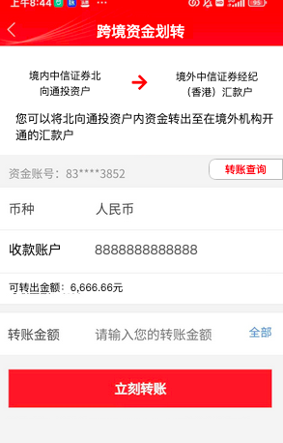 | “跨境资金划转”页面展现时触发 | appkey | aa347fba81312f23 | record_cluster | xet_HMA | xwhat | pageview | title | 跨境资金划转页 |  |  |  |  |  |  |  |  |  |  |  |  | function_module | 跨境理财通 | function | 跨境资金划转
32 |  |  | 跨境理财通-北向通-转账-转账查询 | kjlct_bxt_zz_zzcx | 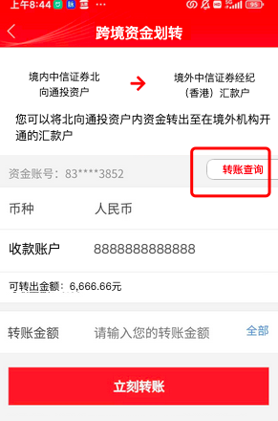 | 点击转账查询时触发 | appkey | aa347fba81312f23 | record_cluster | xet_HMA | xwhat | btn_click | title | 跨境资金划转页 | btn_name | 转账查询 |  |  |  |  |  |  |  |  |  |  | function_module | 跨境理财通 | function | 跨境资金划转
33 |  |  | 跨境理财通-北向通-转账-立刻转账 | kjlct_bxt_zz_lkzz | 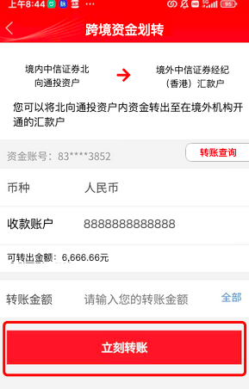 | 点击立刻转账时触发 | appkey | aa347fba81312f24 | record_cluster | xet_HMA | xwhat | btn_click | title | 跨境资金划转页 | btn_name | 立刻转账 |  |  |  |  |  |  |  |  |  |  | function_module | 跨境理财通 | function | 跨境资金划转
34 |  |  | 跨境理财通-北向通-转账-二次确认-确认 | kjlct_bxt_zz_ecqr-qr | 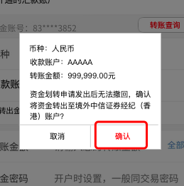 | 转账二次确认弹窗点击确认时触发 | appkey | aa347fba81312f23 | record_cluster | xet_HMA | xwhat | confirm | title | 跨境资金划转页 | product_name | 跨境资金划转确认 |  |  |  |  |  |  |  |  |  |  | function_module | 跨境理财通 | function | 跨境资金划转
35 |  |  | 跨境理财通-北向通-转账-弹窗-确认 | kjlct_bxt_zz_tc-qr | 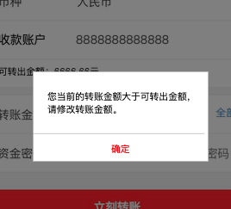 | 转账弹窗点击确认时触发 | appkey | aa347fba81312f24 | record_cluster | xet_HMA | xwhat | confirm | title | 跨境资金划转页 | product_name | 跨境资金划转校验确认 |  |  |  |  |  |  |  |  |  |  | function_module | 跨境理财通 | function | 跨境资金划转
36 |  |  | 跨境理财通-北向通-转账-转账查询-展现 | kjlct_bxt_zz_zzcx_zx | 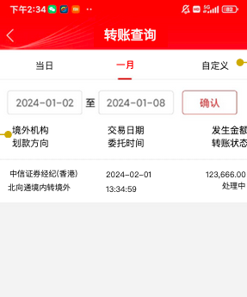 | “转账查询”页面展现时触发 | appkey | aa347fba81312f23 | record_cluster | xet_HMA | xwhat | pageview | title | 转账查询 |  |  |  |  |  |  |  |  |  |  |  |  | function_module | 跨境理财通 | function | 转账查询
37 |  |  | 跨境理财通-北向通-转账-转账查询-tab | kjlct_bxt_zz_zzcx_tab | 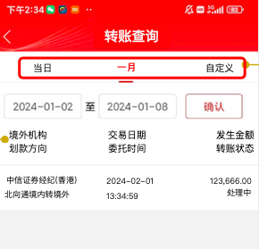 | 点击tab时触发 | appkey | aa347fba81312f23 | record_cluster | xet_HMA | xwhat | tab_click | title | 转账查询 | btn_name | 【对应按钮名称，如：当日、一月、自定义】 |  |  |  |  |  |  |  |  |  |  | function_module | 跨境理财通 | function | 转账查询
38 |  |  | 跨境理财通-北向通-业务办理-展现 | kjlct_bxt_ywbl_zx | 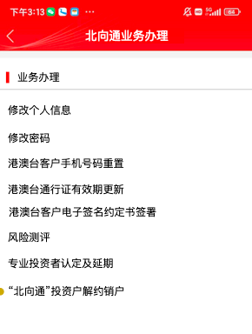 | “北向通业务办理”页面展现时触发 | appkey | aa347fba81312f23 | record_cluster | xet_HMA | xwhat | pageview | title | 北向通业务办理 |  |  |  |  |  |  |  |  |  |  |  |  | function_module | 跨境理财通 | function | 业务办理
39 |  |  | 跨境理财通-北向通-业务办理-点击业务 | kjlct_bxt_ywbl_djyw | 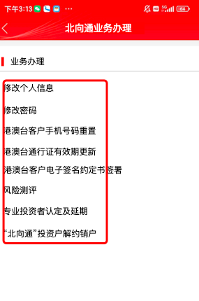 | 点击业务办理时触发 | appkey | aa347fba81312f23 | record_cluster | xet_HMA | xwhat | resource_click | title | 北向通业务办理 | resource_name | 【对应业务名称】 |  |  |  |  |  |  |  |  |  |  | function_module | 跨境理财通 | function | 业务办理
40 |  |  | 跨境理财通-北向通-销户业务办理-展现 | kjlct_bxt_xhywbl_zx | 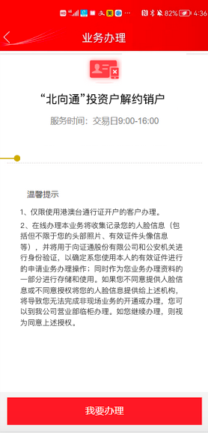 | “北向通销户业务办理”页面展现时触发 | appkey | aa347fba81312f23 | record_cluster | xet_HMA | xwhat | pageview | title | 业务办理 |  |  |  |  |  |  |  |  |  |  |  |  | function_module | 跨境理财通 | function | 业务办理
41 |  |  | 跨境理财通-北向通-销户业务办理-我要办理 | kjlct_bxt_xhywbl_wybl | 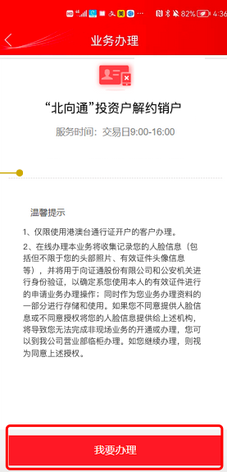 | 点击“我要销户”时触发 | appkey | aa347fba81312f24 | record_cluster | xet_HMA | xwhat | btn_click | title | 业务办理 | btn_name | 我要销户 |  |  |  |  |  |  |  |  |  |  | function_module | 跨境理财通 | function | 业务办理

跨境理财通-南向通
序号 | 埋点验证 | 生产环境 埋点验证（ios） | 埋点中文名称 | act_name | 截图 | 描述 | key | value | key | value | key | value | key | value | key | value | key | value | key | value | key | value | key | value | key | value | key | value
1 |  |  | 跨境理财通-南向通-未开通-展现 | kjlct_nxt_wkt_zx | 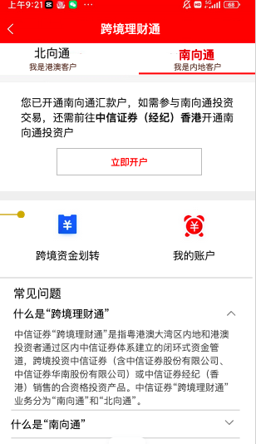 | 未开通南向通页面展现时触发 | appkey | aa347fba81312f23 | record_cluster | xet_HMA | xwhat | pageview | title | 跨境理财通 |  |  |  |  |  |  |  |  |  |  | function_module | 综合 | function | 南向通投资账户登录
2 |  |  | 跨境理财通-未开通南向通-立即开户 | kjlct_wktnxt_ljkh | 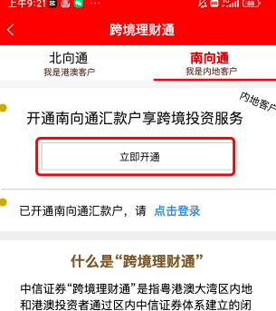 | 点击“立即开户”时触发 | appkey | aa347fba81312f23 | record_cluster | xet_HMA | xwhat | register_login | title | 跨境理财通 | account_type | 南向通投资账户开户 | type | 开户 |  |  |  |  |  |  | function_module | 跨境理财通 | function | 跨境理财通首页
3 |  |  | 跨境理财通-未开通南向通-点击登录 | kjlct_wktnxt_djdl | 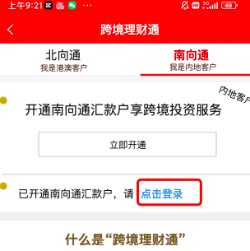 | 点击“点击登录”时触发 | appkey | aa347fba81312f23 | record_cluster | xet_HMA | xwhat | register_login | title | 跨境理财通 | account_type | 南向通投资账户登录 | type | 登录 |  |  |  |  |  |  | function_module | 跨境理财通 | function | 跨境理财通首页
4 |  |  | 跨境理财通-未绑定投资户-展现 | kjlct_wbdtzh_zx | 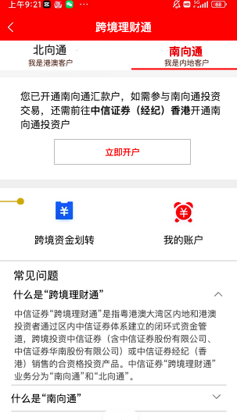 | 未绑定投资户页面展现时触发 | appkey | aa347fba81312f23 | record_cluster | xet_HMA | xwhat | pageview | title | 跨境理财通 |  |  |  |  |  |  |  |  |  |  | function_module | 跨境理财通 | function | 跨境理财通首页
5 |  |  | 跨境理财通-未绑定投资户-立即开户 | kjlct_wbdtzh_ljkh | 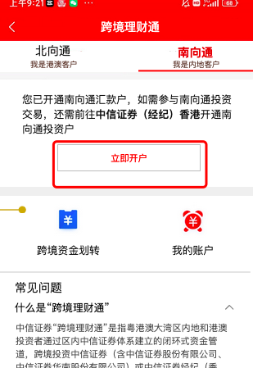 | 点击“立即开户”时触发 | appkey | aa347fba81312f23 | record_cluster | xet_HMA | xwhat | btn_click | title | 跨境理财通 | btn_name | 立即开户 |  |  |  |  |  |  |  |  | function_module | 跨境理财通 | function | 跨境理财通首页
6 |  |  | 跨境理财通-未绑定投资户-跨境资金划转 | kjlct_wbdtzh_kjzjhz | 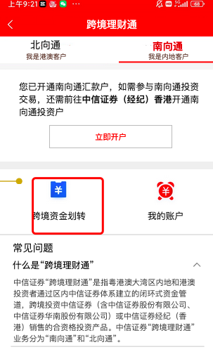 | 点击“跨境资金划转”时触发 | appkey | aa347fba81312f24 | record_cluster | xet_HMA | xwhat | btn_click | title | 跨境理财通 | btn_name | 跨境资金划转 |  |  |  |  |  |  |  |  | function_module | 跨境理财通 | function | 跨境理财通首页
7 |  |  | 跨境理财通-未绑定投资户-我的账户 | kjlct_wbdtzh_wdzh | 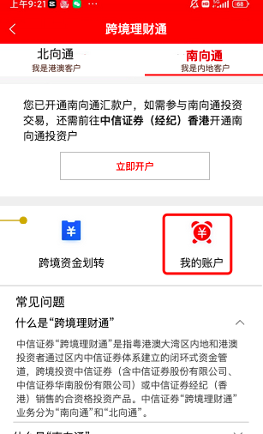 | 点击“我的账户”时触发 | appkey | aa347fba81312f25 | record_cluster | xet_HMA | xwhat | btn_click | title | 跨境理财通 | btn_name | 我的账户 |  |  |  |  |  |  |  |  | function_module | 跨境理财通 | function | 跨境理财通首页
8 |  |  | 跨境理财通-南向通-跳转CSB开户-展现 | kjlct_nxt_tzcsbkh_zx | 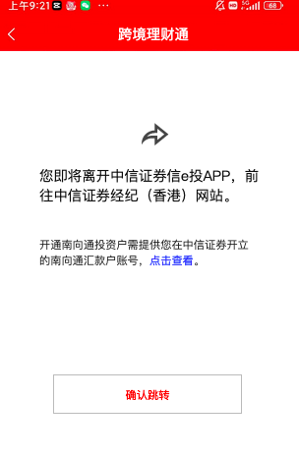 | 跳转CSB开户页面展现时触发 | appkey | aa347fba81312f23 | record_cluster | xet_HMA | xwhat | pageview | title | 跨境理财通 |  |  |  |  |  |  |  |  |  |  | function_module | 跨境理财通 | function | 跨境理财通首页
9 |  |  | 跨境理财通-南向通-跳转CSB开户-确认跳转 | kjlct_nxt_tzcsbkh_qrtz | 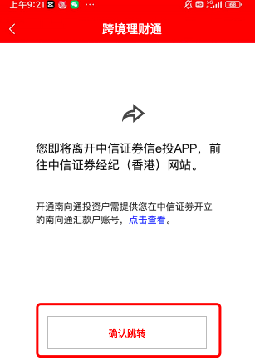 | 点击“确认跳转”时触发 | appkey | aa347fba81312f23 | record_cluster | xet_HMA | xwhat | btn_click | title | 跨境理财通 | btn_name | 确认跳转 |  |  |  |  |  |  |  |  | function_module | 跨境理财通 | function | 跨境理财通首页
10 |  |  | 跨境理财通-南向通-展现 | kjlct_nxt_zx | 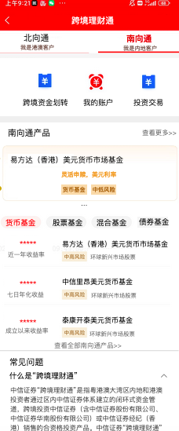 | 跨境理财通-南向通页面展现时触发 | appkey | aa347fba81312f23 | record_cluster | xet_HMA | xwhat | pageview | title | 跨境理财通 |  |  |  |  |  |  |  |  |  |  | function_module | 跨境理财通 | function | 跨境理财通首页
11 |  |  | 跨境理财通-南向通-金刚位 | kjlct_nxt_jgw | 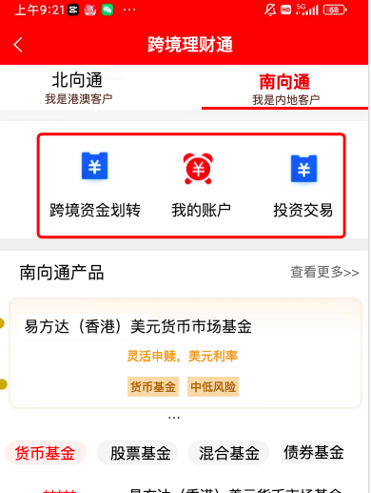 | 点击顶部金刚位时触发 | appkey | aa347fba81312f23 | record_cluster | xet_HMA | xwhat | resource_click | title | 跨境理财通 | resource_name | 【跨境资金划转、我的账户、投资交易】 | resource_type | 金刚位 | resource_location | 顶部 |  |  |  |  | function_module | 跨境理财通 | function | 跨境理财通首页金刚位
12 |  |  | 跨境理财通-南向通产品-物料点击 | kjlct_nxtcp_wldj | 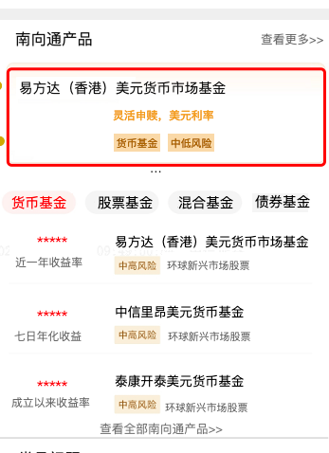 | 点击南向通产品模块中的物料时触发 | appkey | aa347fba81312f23 | record_cluster | xet_HMA | xwhat | resource_click | title | 跨境理财通 | resource_name | 【对应产品名称，如：景顺鼎益LOF等】 | resource_module | 南向通产品 | product_code | 【对应产品code】 | resource_rank | 【1、2、3 等】 |  |  | function_module | 跨境理财通 | function | 跨境理财通首页南向通产品
13 |  |  | 跨境理财通-南向通-tab点击 | kjlct_nxtcp_tabdj | 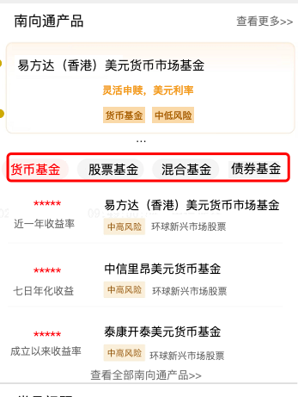 | 点击tab时触发 | appkey | aa347fba81312f23 | record_cluster | xet_HMA | xwhat | tab_click | title | 跨境理财通 | btn_name | 【对应按钮名称，如：货币基金、股票基金、存款证、海外基金 等】 | resource_module | 南向通产品 |  |  |  |  |  |  | function_module | 跨境理财通 | function | 跨境理财通首页南向通产品
14 |  |  | 跨境理财通-南向通-tab-物料点击 | kjlct_nxtcp_tab_wldj |  | 点击tab物料时触发 | appkey | aa347fba81312f23 | record_cluster | xet_HMA | xwhat | resource_click | title | 跨境理财通 | resource_name | 【对应产品名称，如：易方达（香港）美元货币市场基金 等】 | resource_module | 南向通产品 | resource_module_sub | 【对应二级目录，如：货币基金、股票基金 等】 | product_code | 【对应产品code】 |  |  | function_module | 跨境理财通 | function | 跨境理财通首页南向通产品
15 |  |  | 跨境理财通-南向通-tab-查看全部南向通产品 | kjlct_nxtcp_tab_ckqbbxtcp |  | 点击“查看全部南向通产品”时触发 | appkey | aa347fba81312f23 | record_cluster | xet_HMA | xwhat | btn_click | title | 跨境理财通 | btn_name | 查看全部南向通产品 | btn_module | 南向通产品 |  |  |  |  |  |  | function_module | 跨境理财通 | function | 跨境理财通首页南向通产品
16 |  |  | 跨境理财通-南向通-查看更多 | kjlct_nxtcp_ckgd |  | 点击“查看更多”时触发 | appkey | aa347fba81312f23 | record_cluster | xet_HMA | xwhat | btn_click | title | 跨境理财通 | btn_name | 查看更多 | btn_module | 南向通产品 |  |  |  |  |  |  | function_module | 跨境理财通 | function | 跨境理财通首页南向通产品
17 |  |  | 跨境理财通-风险揭示书-确认 | kjlct_fxjss_qr |  | 跨境理财通页面风险揭示书弹窗点击确认时触发 | appkey | aa347fba81312f23 | record_cluster | xet_HMA | xwhat | confirm | title | 跨境理财通 | product_name | 跨境理财通风险揭示书确认 |  |  |  |  |  |  |  |  | function_module | 跨境理财通 | function | 跨境理财通首页
18 |  |  | 南向通投资户开户-展现 | nxttzhkh_zx |  | 南向通投资户开户页面展现时触发 | appkey | aa347fba81312f23 | record_cluster | xet_HMA | xwhat | pageview | title | 权限管理 |  |  |  |  |  |  |  |  |  |  | function_module | 综合 | function | 南向通投资账户开户
19 |  |  | 南向通投资户开户-我还没有中信证券账户，马上开户 | kjlct_kh |  | 点击“我还没有中信证券账户，马上开户”时触发 | appkey | aa347fba81312f23 | record_cluster | xet_HMA | xwhat | btn_click | title | 权限管理 | btn_name | 我还没有中信证券账户，马上开户 |  |  |  |  |  |  |  |  | function_module | 综合 | function | 南向通投资账户开户
20 |  |  | 南向通投资户开户-我要办理 | kjlct_kh |  | 点击“我要办理”时触发 | appkey | aa347fba81312f24 | record_cluster | xet_HMA | xwhat | btn_click | title | 权限管理 | btn_name | 我要办理 |  |  |  |  |  |  |  |  | function_module | 综合 | function | 南向通投资账户开户
21 |  |  | 跨境理财通-南向通-转账-展现 | kjlct_nxt_zz_zx |  | “跨境资金划转”页面展现时触发 | appkey | aa347fba81312f23 | record_cluster | xet_HMA | xwhat | pageview | title | 跨境资金划转页 |  |  |  |  |  |  |  |  |  |  | function_module | 跨境理财通 | function | 跨境资金划转
22 |  |  | 跨境理财通-南向通-转账-转账查询 | kjlct_nxt_zz_zzcx |  | 点击转账查询时触发 | appkey | aa347fba81312f23 | record_cluster | xet_HMA | xwhat | btn_click | title | 跨境资金划转页 | btn_name | 转账查询 |  |  |  |  |  |  |  |  | function_module | 跨境理财通 | function | 跨境资金划转
23 |  |  | 跨境理财通-南向通-转账-立刻转账 | kjlct_nxt_zz_lkzz |  | 点击立刻转账时触发 | appkey | aa347fba81312f24 | record_cluster | xet_HMA | xwhat | btn_click | title | 跨境资金划转页 | btn_name | 立刻转账 |  |  |  |  |  |  |  |  | function_module | 跨境理财通 | function | 跨境资金划转
24 |  |  | 跨境理财通-南向通-转账-二次确认-确认 | kjlct_nxt_zz_ecqr-qr |  | 转账二次确认弹窗点击确认时触发 | appkey | aa347fba81312f23 | record_cluster | xet_HMA | xwhat | confirm | title | 跨境资金划转页 | product_name | 跨境资金划转确认 |  |  |  |  |  |  |  |  | function_module | 跨境理财通 | function | 跨境资金划转
25 |  |  | 跨境理财通-南向通-转账-弹窗-确认 | kjlct_nxt_zz_tc-qr |  | 转账弹窗点击确认时触发 | appkey | aa347fba81312f24 | record_cluster | xet_HMA | xwhat | confirm | title | 跨境资金划转页 | product_name | 跨境资金划转确认 |  |  |  |  |  |  |  |  | function_module | 跨境理财通 | function | 跨境资金划转
26 |  |  | 跨境理财通-南向通-转账-转账查询-展现 | kjlct_nxt_zz_zzcx_zx |  | “转账查询”页面展现时触发 | appkey | aa347fba81312f23 | record_cluster | xet_HMA | xwhat | pageview | title | 转账查询 |  |  |  |  |  |  |  |  |  |  | function_module | 跨境理财通 | function | 转账查询
27 |  |  | 跨境理财通-南向通-转账-转账查询-tab | kjlct_nxt_zz_zzcx_tab |  | 点击tab时触发 | appkey | aa347fba81312f23 | record_cluster | xet_HMA | xwhat | tab_click | title | 转账查询 | btn_name | 【对应按钮名称，如：当日、一月、自定义】 |  |  |  |  |  |  |  |  | function_module | 跨境理财通 | function | 转账查询
28 |  |  | 跨境理财通-南向通-我的账户-账户信息-展现 | kjlct_nxt_wdzh_zhxx_zx |  | “账户信息”页面展现时触发 | appkey | aa347fba81312f23 | record_cluster | xet_HMA | xwhat | pageview | title | 账户信息 |  |  |  |  |  |  |  |  |  |  | function_module | 跨境理财通 | function | 账户信息

